作業シート
...
 |  | 〇〇〇〇 |  |  |  |  | 012-3456-7890 |  |  |  |  | 4 |  | 自動車 |  | ストレッチャー | 〇〇〇〇 |  | 要介護度5
避難先へ移動
１単独歩行可能 ２介助必要 ３車いすを使用 ４ストレッチャーや担架が必要 ５その他
その他の対応
６自宅に帰宅 ７病院に搬送 ８その他

既に防災体制を確立している場合は、それを活用してもよい。 |  |  |  |  |  |  |  |  |  |  |  |  |  |  |  |  |  | 記載例 様式12

１５ 防災体制一覧表

 | 統括指揮者 |  |  | ( | 施設長 |  |  | ) |  | ( | 代行者 |  | 事務長 |  | )
...
【施設建物内の避難経路図】
洪水時・雨水出水時・高潮時・土砂災害の発生時の施設建物内の避難経路は以下のものとする。

 |  |  | 屋内安全確保 |  |  |  |  |  | 避難に要する 時間

洪水 |  |  | 本施設2階〇〇室 |  |  |  |  |  | 15分
雨水出水 |  |  | 本施設2階〇〇室 |  |  |  |  |  | 15分
高潮 |  |  | 本施設2階〇〇室 |  |  |  |  |  | 15分

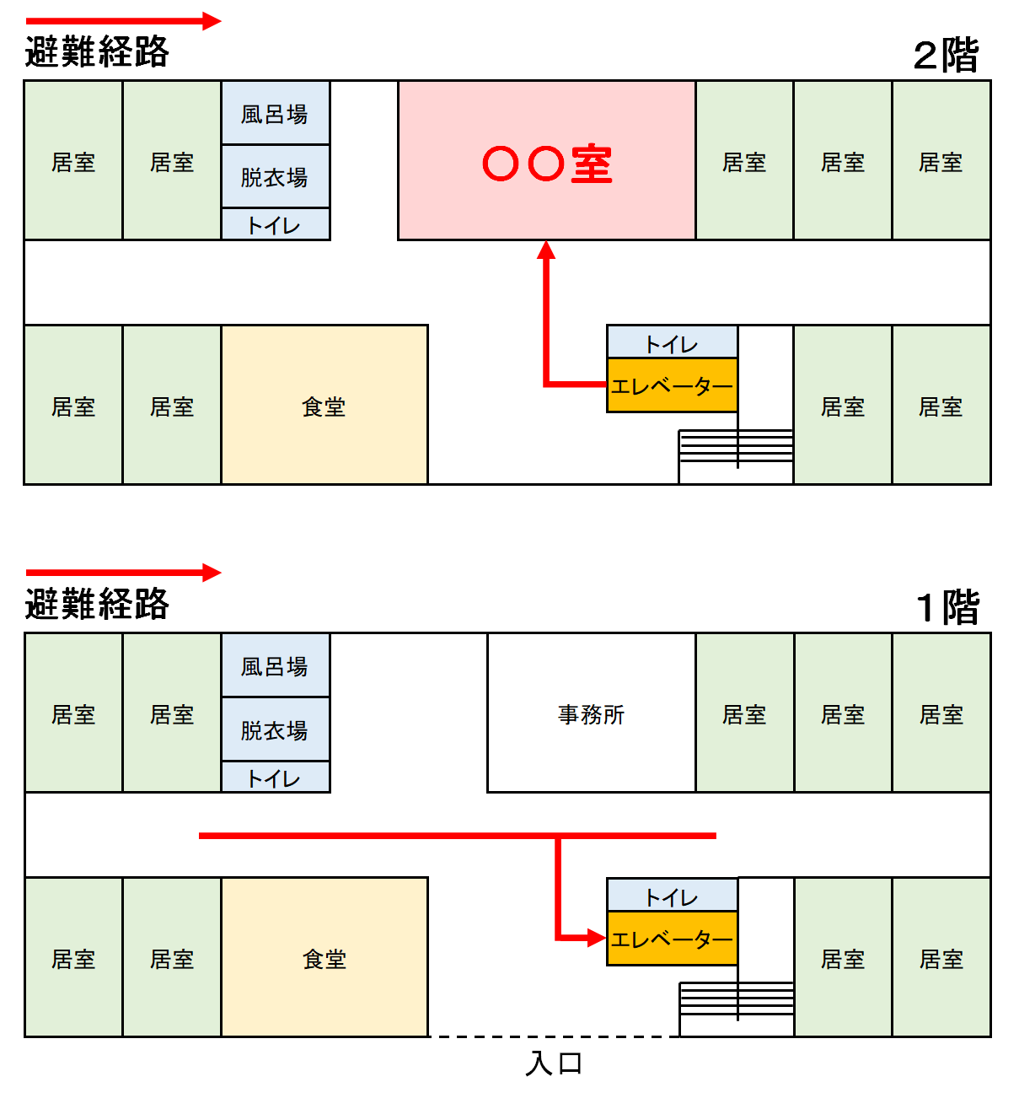

※施設建物内の避難経路図を記載してください。
避難先は、避難訓練等により避難できることを確かめ、必要に応じ見直しするものとする。
...
 | ご自身の施設における避難に必要な行動を時系列順に整理したタイムラインを確認しましょう。

施設型タイムラインの設定 |  |  |  |  |  |  |  |  | 統括指揮者
 |  |  |  |  |  |  |  |  | ※全体を指揮

 | 防災気象情報、避難情報

 | ■早期注意情報 |  |  |  |  | 警戒レベル１ |  |  | ・状況把握、指揮
...

